상품제안서
마이브렐라 UV 아머 10K 3단 자동 거꾸로 양우산(UPF50+) | 상품코드: S07553

 |  |  |  |  |  |  | 02-713-8555 | www.synergygift.co.kr
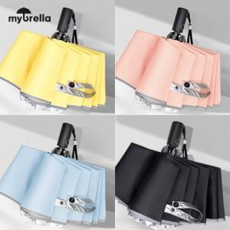 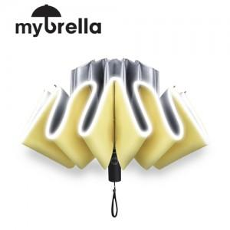

【상세/제작정보】

【인쇄/포장옵션】 | 실크, 원단1도인쇄 / 포장지포장

【공급단가】 | 수량 | 50~ | 100~ | 500~ | 1,000~ | 2,000~
*VAT별도 | 단가 | 16,250원 | 16,000원 | 15,620원 | 15,000원 | 14,370원

【상품 URL】 | https://www.synergygift.co.kr:443/src/goods_detail.php?gdno=18073

